Covid
EMERGENCIAS SANITARIAS. Enero - diciembre 2022
 | Castilla y León
COVID
Nº total de llamadas atendidas línea 900 | 54,466
Desglose por períodos, total de llamadas atendidas línea 900
Enero | 23,798
Febrero | 7,356
Marzo | 3,903
Abril | 4,503
Mayo | 4,022
Junio | 3,078
Julio | 3,123
Agosto | 999
Septiembre | 819
Octubre | 1,320
Noviembre | 874
Diciembre | 671
Análisis llamadas atendidas línea 900
% de llamadas resueltas de tipo informativo | 73%
% de llamadas resueltas que precisan intervención | 27%

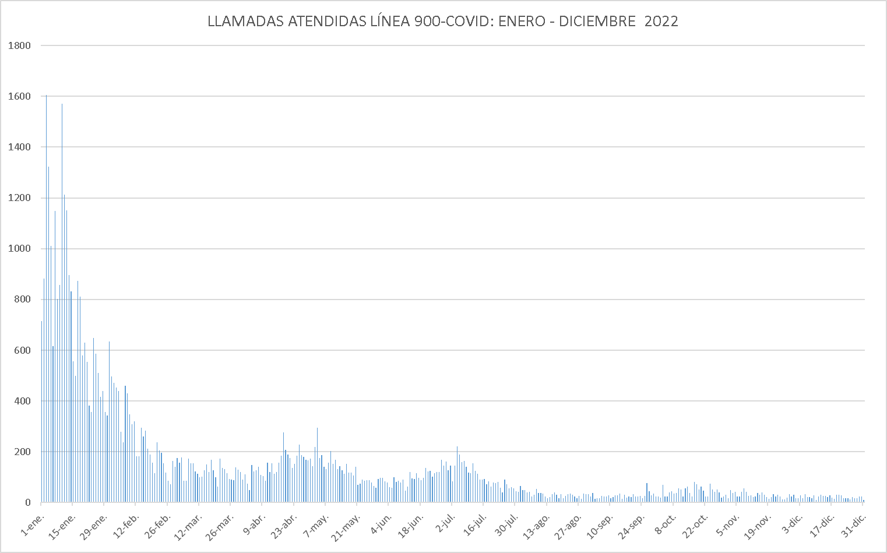

Fecha de actualización: 24/02/2023

